Sheet1
1、之前版本 |  |  |  |  |  |  |  | 2、新版本
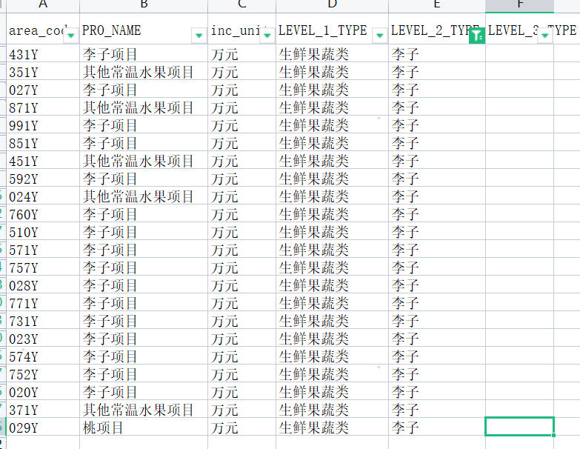
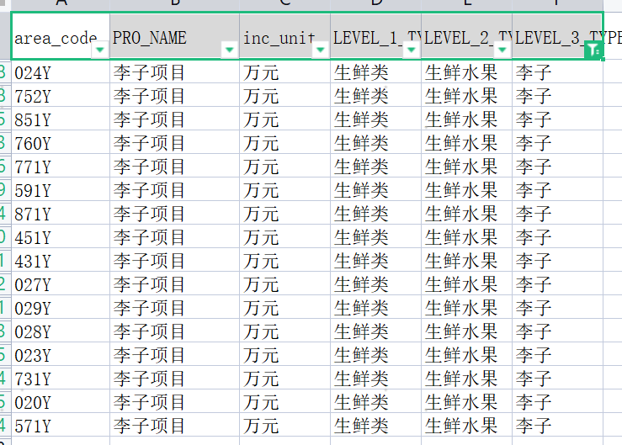

area_code | PRO_NAME | inc_unit | LEVEL_1_TYPE | LEVEL_2_TYPE | LEVEL_3_TYPE | area_code | PRO_NAME | inc_unit | LEVEL_1_TYPE | LEVEL_2_TYPE | LEVEL_3_TYPE
020Y | 李子项目 | 万元 | 生鲜类 | 生鲜水果 | 李子 | 020Y | 李子项目 | 万元 | 生鲜果蔬类 | 李子
023Y | 李子项目 | 万元 | 生鲜类 | 生鲜水果 | 李子 | 023Y | 李子项目 | 万元 | 生鲜果蔬类 | 李子
024Y | 李子项目 | 万元 | 生鲜类 | 生鲜水果 | 李子 | 024Y | 其他常温水果项目 | 万元 | 生鲜果蔬类 | 李子
027Y | 李子项目 | 万元 | 生鲜类 | 生鲜水果 | 李子 | 027Y | 李子项目 | 万元 | 生鲜果蔬类 | 李子
028Y | 李子项目 | 万元 | 生鲜类 | 生鲜水果 | 李子 | 028Y | 李子项目 | 万元 | 生鲜果蔬类 | 李子
029Y | 李子项目 | 万元 | 生鲜类 | 生鲜水果 | 李子 | 029Y | 桃项目 | 万元 | 生鲜果蔬类 | 李子
431Y | 李子项目 | 万元 | 生鲜类 | 生鲜水果 | 李子 | 351Y | 其他常温水果项目 | 万元 | 生鲜果蔬类 | 李子
451Y | 李子项目 | 万元 | 生鲜类 | 生鲜水果 | 李子 | 371Y | 其他常温水果项目 | 万元 | 生鲜果蔬类 | 李子
571Y | 李子项目 | 万元 | 生鲜类 | 生鲜水果 | 李子 | 431Y | 李子项目 | 万元 | 生鲜果蔬类 | 李子
591Y | 李子项目 | 万元 | 生鲜类 | 生鲜水果 | 李子 | 451Y | 其他常温水果项目 | 万元 | 生鲜果蔬类 | 李子
731Y | 李子项目 | 万元 | 生鲜类 | 生鲜水果 | 李子 | 510Y | 李子项目 | 万元 | 生鲜果蔬类 | 李子
752Y | 李子项目 | 万元 | 生鲜类 | 生鲜水果 | 李子 | 571Y | 李子项目 | 万元 | 生鲜果蔬类 | 李子
760Y | 李子项目 | 万元 | 生鲜类 | 生鲜水果 | 李子 | 574Y | 李子项目 | 万元 | 生鲜果蔬类 | 李子
771Y | 李子项目 | 万元 | 生鲜类 | 生鲜水果 | 李子 | 592Y | 李子项目 | 万元 | 生鲜果蔬类 | 李子
851Y | 李子项目 | 万元 | 生鲜类 | 生鲜水果 | 李子 | 731Y | 李子项目 | 万元 | 生鲜果蔬类 | 李子
871Y | 李子项目 | 万元 | 生鲜类 | 生鲜水果 | 李子 | 752Y | 李子项目 | 万元 | 生鲜果蔬类 | 李子
 |  |  |  |  |  | 757Y | 李子项目 | 万元 | 生鲜果蔬类 | 李子
 |  |  |  |  |  | 760Y | 李子项目 | 万元 | 生鲜果蔬类 | 李子
 |  |  |  |  |  | 771Y | 李子项目 | 万元 | 生鲜果蔬类 | 李子
 |  |  |  |  |  | 851Y | 李子项目 | 万元 | 生鲜果蔬类 | 李子
 |  |  |  |  |  | 871Y | 其他常温水果项目 | 万元 | 生鲜果蔬类 | 李子
 |  |  |  |  |  | 991Y | 李子项目 | 万元 | 生鲜果蔬类 | 李子

